Sheet1
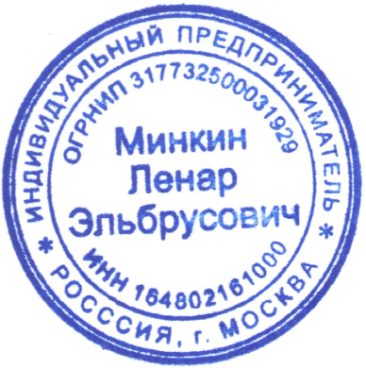
ООО "Банк Точка" |  |  |  |  |  | БИК |  | 044525104
 |  |  |  |  |  | Сч. № |  | 30101810745374525104
Банк получателя
ИНН |  | 164802161000 |  | КПП |  | Сч. № |  | 40802810201500288622
ИП Минкин Л. Э.

Получатель

Счет- договор № (порядковый номер) от (дата)

Поставщик |  |  | ИП Минкин Л. Э., ИНН 164802161000, 129164, Город Москва, ул. Ярославская, д. 5,
(Исполнитель): |  |  | тел.: +7(927)9846026
 |  |  | Адрес для корреспонденций: 129164 г. Москва, проспект Мира 124 к.4 А/Я 39

Покупатель |  |  | (наименование), ИНН (ИНН)
(Заказчик):

№ |  | Товары (работы, услуги) |  | Кол-во | Ед. | Цена за ед.(руб.) | Сумма(руб.)
1 | А-00001 | Организация работ по поверке средств измерений с привлечением аккредитованной организации |  | (количество) | шт. | (Цена) | (произведение)

 |  |  |  |  |  |  |  | Итого: | (произведение)

 |  |  |  |  |  |  |  | Без налога (НДС) | -
 |  |  |  |  |  |  |  | Всего к оплате: | (произведение)

Всего наименований 1, на сумму (произведение) рублей
(сумма прописью) рублей 00 копеек

Условия счета-договора:
1. Заказчик поручает, а Исполнитель- принимает на себя обязательства выполнить работы (оказать услуги) по организации работ по поверке средств измерений с привлечением аккредитованной организации.
2. Настоящий Счет-договор действителен в течение 5 (пяти) банковских дней от даты его составления включительно. При отсутствии оплаты в указанный срок настоящий Счет-договор признается недействительным.
3. Заказчик, обязуется оплатить Исполнителю услуги, выставленные в настоящем счете-договоре в следующем порядке: 100% предоплата. Оплата Счета-договора третьими лицами (сторонами), а также неполная (частичная) оплата Счета-договора не допускается.
4. Настоящий Счет-договор является основанием для оплаты и является произвольной формой договора оказания услуг / выполнения работ, согласно ГК РФ от 30.11.1994 № 51-ФЗ - Часть 1, Глава 28, Статья 434
5. На основании настоящего Счета-договора формируется Акт оказанных услуг.
6. Настоящий Счет-договор составлен в двух экземплярах, имеющих равную юридическую силу, по одному для каждой из сторон, и вступает в силу с момента его подписания и/или его оплаты.

